Sheet1
 | District | dis_code | dis_lat | dis_lon | dis_surface (km2)
2 | CIUTAT VELLA | 1 | 4372710.2016 | 725641.56802 | 1.6890719561
4 | L'EIXAMPLE | 2 | 4371582.6549 | 726219.50939 | 1.7323283552
3 | EXTRAMURS | 3 | 4372089.1618 | 724882.96918 | 1.9707311641
19 | CAMPANAR | 4 | 4373861.6794 | 723096.73117 | 5.2354221486
0 | LA SAIDIA | 5 | 4373899.8664 | 725752.18949 | 1.9427717119
1 | EL PLA DEL REAL | 6 | 4372771.1549 | 727050.27488 | 1.6918961242
13 | L'OLIVERETA | 7 | 4372029.8258 | 723370.43679 | 1.9880657566
15 | PATRAIX | 8 | 4370873.2168 | 723658.05242 | 2.8709852961
6 | JESUS | 9 | 4369762.8201 | 724432.56966 | 2.983420362
7 | QUATRE CARRERES | 10 | 4369500.7803 | 727292.28147 | 11.319663567
21 | POBLATS MARITIMS | 11 | 4370343.931 | 730053.57664 | 8.4735266823
5 | CAMINS AL GRAU | 12 | 4371493.2324 | 728170.69231 | 2.3662726307
10 | ALGIROS | 13 | 4373152.4905 | 728557.73464 | 2.957515071
9 | BENIMACLET | 14 | 4374055.4371 | 727414.54346 | 1.5696923874
11 | RASCANYA | 15 | 4375100.0121 | 726355.82602 | 2.6279405217
20 | BENICALAP | 16 | 4374901.0034 | 724273.56686 | 2.2148780377
8 | POBLATS DEL NORD | 17 | 4382264.8409 | 731691.65717 | 2.1233617531
16 | POBLATS DEL NORD | 17 | 4377986.5201 | 724175.18523 | 10.805318771
17 | POBLATS DEL NORD | 17 | 4378333.2839 | 726966.2996 | 1.2004607962
18 | POBLATS DEL NORD | 17 | 4380544.5531 | 728907.48347 | 1.0425548533
14 | POBLATS DE L'OEST | 18 | 4375439.2382 | 722031.23441 | 2.0103113806
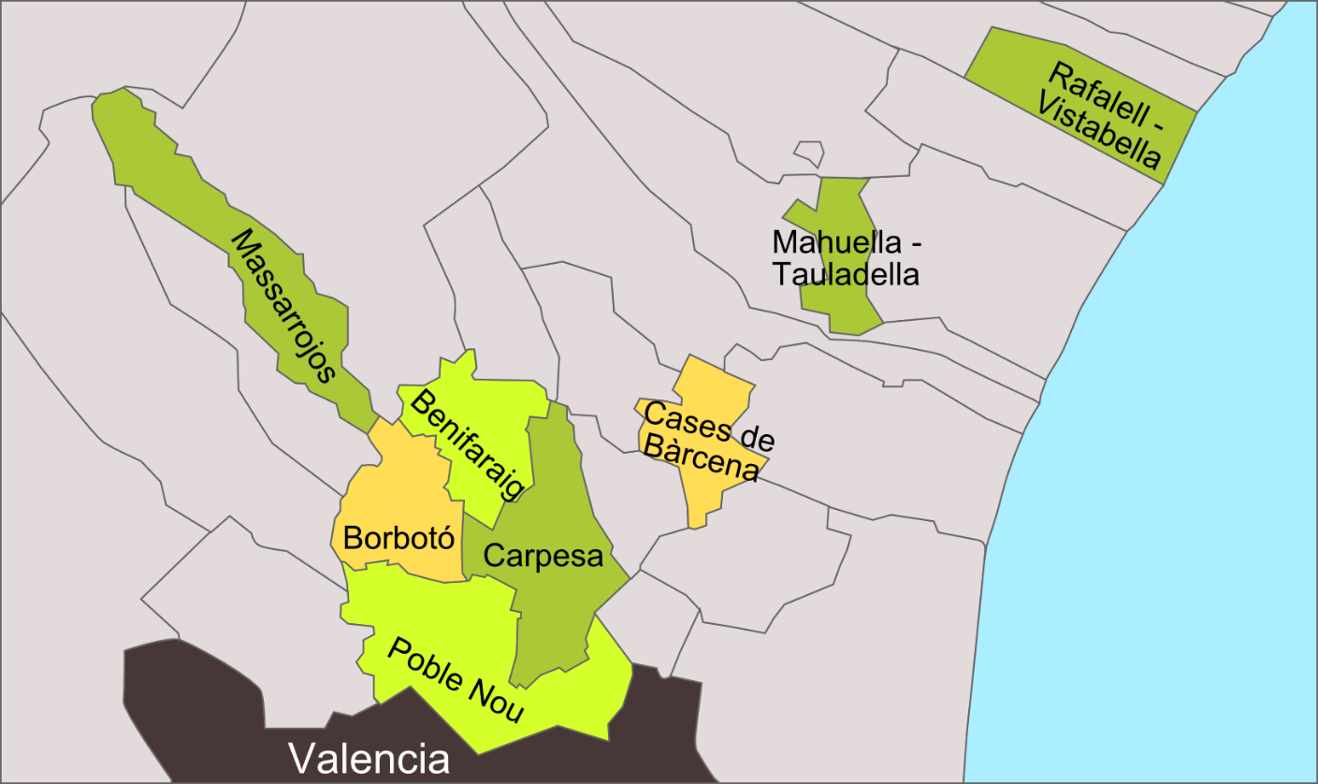
12 | POBLATS DEL SUD | 19 | 4359625.3803 | 728557.53262 | 66.144119348

